상품제안서
러브 도트 파우치 - 거울포함 [PH008] | 상품코드: F29692

 |  |  |  |  |  |  | 02-412-0044 | www.easy1.co.kr
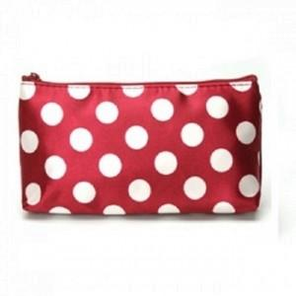

【상세/제작정보】 | 상세이미지 참조

【인쇄/포장옵션】 | / OPP(비닐)

【공급단가】 | 수량 | 300~ | 500~ | 1,000~ | 3,000~ | 5,000~
*VAT별도 | 단가 | 700원 | 670원 | 650원 | 620원 | 600원

【상품 URL】 | http://www.easy1.co.kr/src/goods_detail.php?gdno=29692

